ログイン
外部設計書 |  |  |  |  | チーム名 |  | 落穂ひろい
 |  |  |  |  | 画面名 |  | ログイン/ユーザー管理 |  |  |  | 作成者 | 梶川 |  |  | 更新者
 |  |  |  |  | システム名 |  | エンプロ良い👍 |  |  |  | 作成日 | 2025-06-13 |  |  | 更新日
 |  |  |  |  | 備考

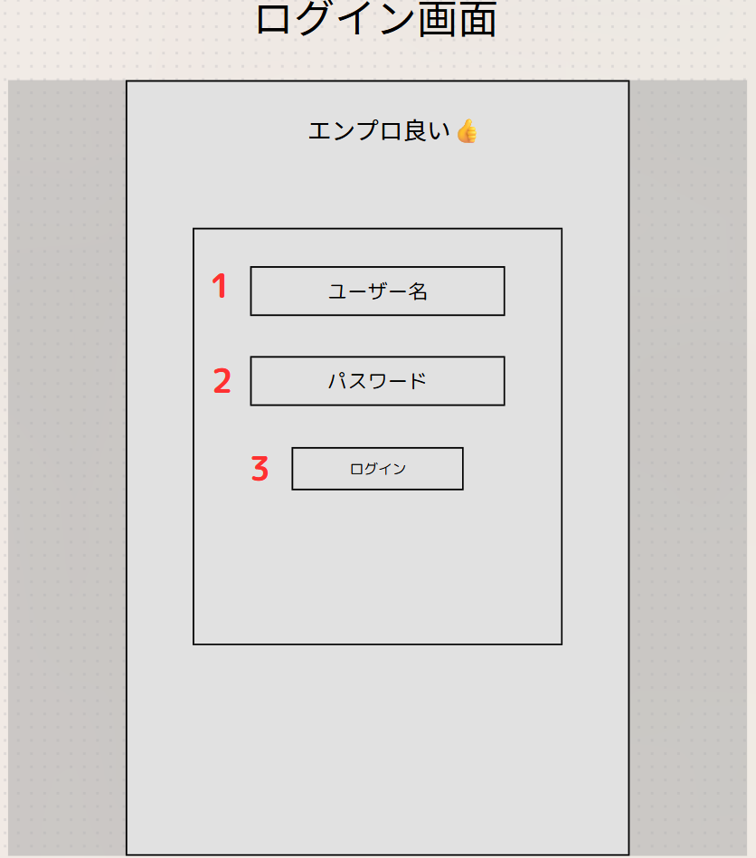
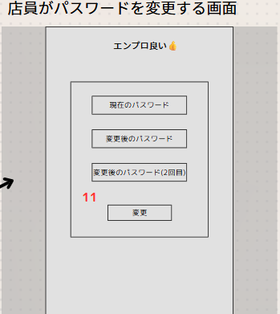
 | 画面設計

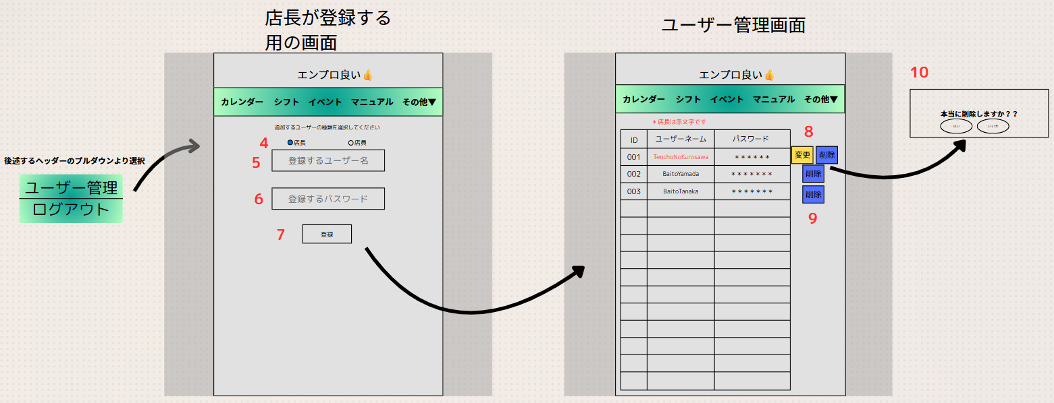

 | 機能設計
 |  | ページロードの処理は無し ログイン画面用JSPを用意

 |  | 3、Submit、ログインボタンを押した際に、ユーザー名とパスワードを参照して判断
 |  | 4、店長のみアクセス可能な画面に遷移。追加するユーザーの権限を設定。
 |  | 7、Submit、ユーザー管理画面に遷移
 |  | 10、店長からもらったパスワードを店員は任意のものに変更することができる。

 | 項目定義書

 | No |  | 物理名 | 論理名 |  | 画面型 |  | データ型(Java) | min | max | DBテーブル |  | DBカラム | 備考
 | 3 |  | Login | ログイン |  | submit button
 | 4 |  | SetRights | 権限設定 |  | button
 | 7 |  | Reg | 登録 |  |  |  |  |  |  | user |  | user_name,password
 | 11 |  | ChangePW | 店員がパスワード変更 |  | submit button |  | String | 8 | 50 | user |  | password | 大文字小文字数字を含む8文字以上50文字以下

カレンダー
外部設計書 |  |  |  |  | チーム名 |  | 落穂ひろい
 |  |  |  |  | 画面名 |  | カレンダー/デフォルト |  |  |  | 作成者 | 梶川 |  |  | 更新者
 |  |  |  |  | システム名 |  | エンプロ良い👍 |  |  |  | 作成日 | 2025-06-13 |  |  | 更新日
 |  |  |  |  | 備考

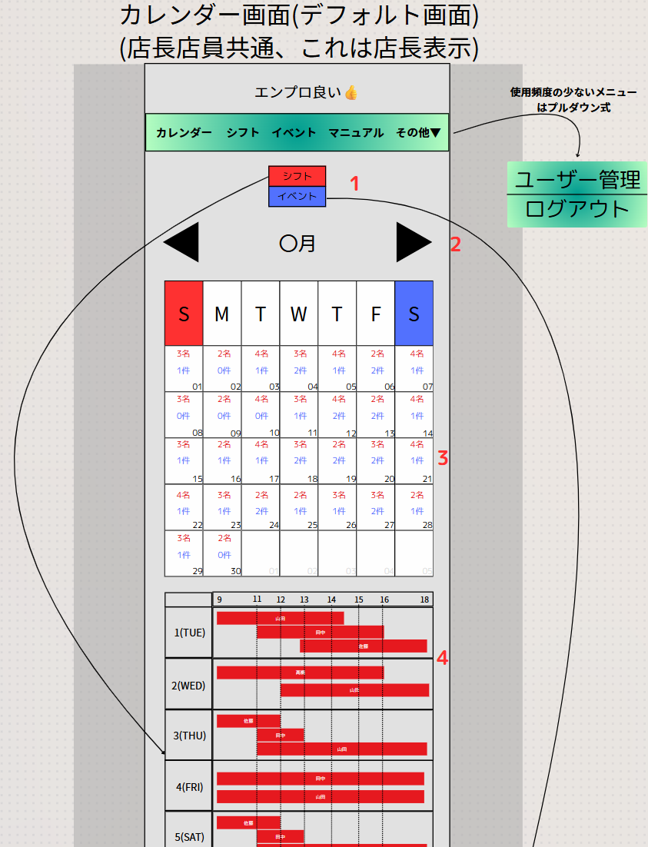
 | 画面設計

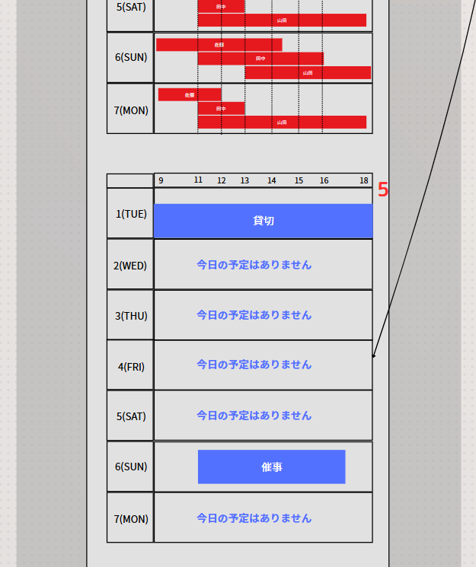

 | 機能設計

 |  | 1、シフト、イベント切り替えを行うボタン
 |  | 2、月を切り替える。左の矢印で前月、右で次月。
 |  | 3、月表示のカレンダー
 |  | 4、シフト表示のカレンダー
 |  | 5、イベント表示のカレンダー

 | 項目定義書

 | No |  | 物理名 | 論理名 |  | 画面型 |  | データ型(Java) | min | max | DBテーブル |  | DBカラム | 備考
 | 1 |  | ContSwi | シフト、イベント切替 |  | button
 | 2 |  | MonTri | 月切替 |  | button
 | 3 |  | Cal | 月表示カレンダー |  | div |  |  |  |  | shift,event
 | 4 |  | ShiftCal | シフト表示カレンダー |  | div |  |  |  |  | shift |  | date,start,end,user_id
 | 5 |  | EventCal | イベント表示カレンダー |  | div |  |  |  |  | event,event_button |  | event_id,button_id,button_name

シフト
外部設計書 |  |  |  |  | チーム名 |  | 落穂ひろい
 |  |  |  |  | 画面名 |  | シフト申請 |  |  |  | 作成者 | 梶川 |  |  | 更新者
 |  |  |  |  | システム名 |  | エンプロ良い👍 |  |  |  | 作成日 | 2025-06-13 |  |  | 更新日
 |  |  |  |  | 備考

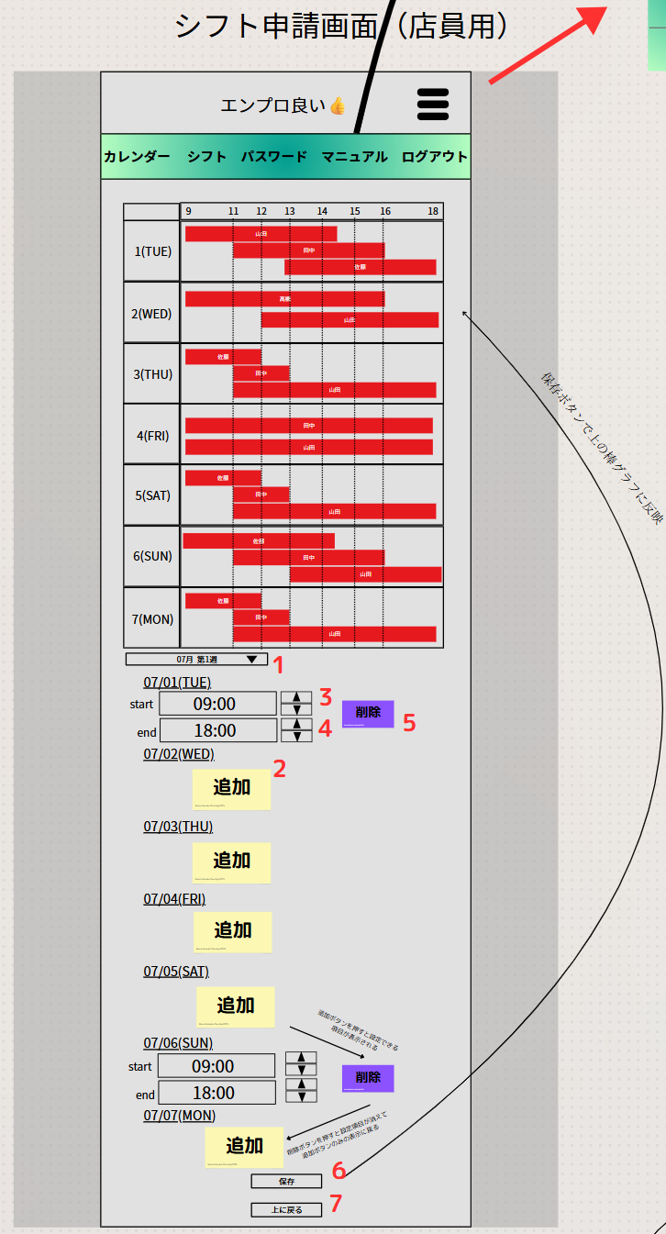
 | 画面設計
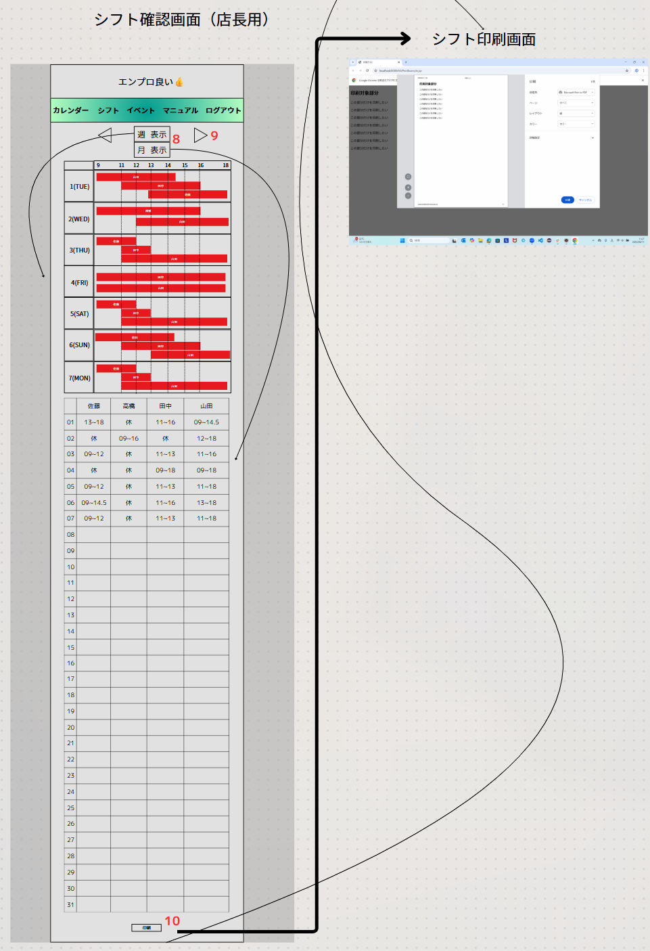

 | 機能設計
 |  | 1、週選択のプルダウン
 |  | 2、シフト追加
 |  | 3、開始時間の選択ボタン（上、下）
 |  | 4、終了時間の選択ボタン（上、下）
 |  | 5、削除ボタン、入力していた時間を削除して開始/終了時間の表示を閉じる。
 |  | 6、入力していた日付、時間を保存してガントチャートを表示する。
 |  | 7、画面上部に戻るボタン
 |  | 8、週表示、月表示の切り替え
 |  | 9、月の前後を切り替え
 |  | 10、PDF出力、印刷

 | 項目定義書

 | No |  | 物理名 | 論理名 |  | 画面型 |  | データ型(Java) | min | max | DBテーブル |  | DBカラム | 備考
 | 1 |  | SelectWeek | 週選択のボタン |  | drop down |  |  |  |  |  |  |  | 週ごとにdivで囲む。いったん全部読み込んで。不要な個所をJavaScriptでdisableすることで隠す。
 | 2 |  | AddShift | シフト追加ボタン |  | button
 | 3 |  | StTmAdj | 開始時刻調整ボタン |  | button |  |  |  |  |  |  |  | shiftテーブルに追加する
 | 4 |  | EnTmAdj | 終了時刻調整ボタン |  | button |  |  |  |  |  |  |  | 同上
 | 5 |  | DelShift | シフト削除ボタン |  | button
 | 6 |  | SaveShift | 保存ボタン |  | submit button |  |  |  |  |  |  |  | 追加を確定させる
 | 7 |  | GoTop | 画面上部戻りボタン |  | button |  |  |  |  |  |  |  | 利便性のため
 | 8 |  | WeekOrMonth | 週表示月表示切替 |  | button
 | 9 |  | ChangeMonth | 月前後切替 |  | button
 | 10 |  | PdfPrint | 印刷 |  | button

イベント
外部設計書 |  |  |  |  | チーム名 |  | 落穂ひろい
 |  |  |  |  | 画面名 |  | イベント管理 |  |  |  | 作成者 | 梶川 |  |  | 更新者
 |  |  |  |  | システム名 |  | エンプロ良い👍 |  |  |  | 作成日 | 2025-06-13 |  |  | 更新日
 |  |  |  |  | 備考

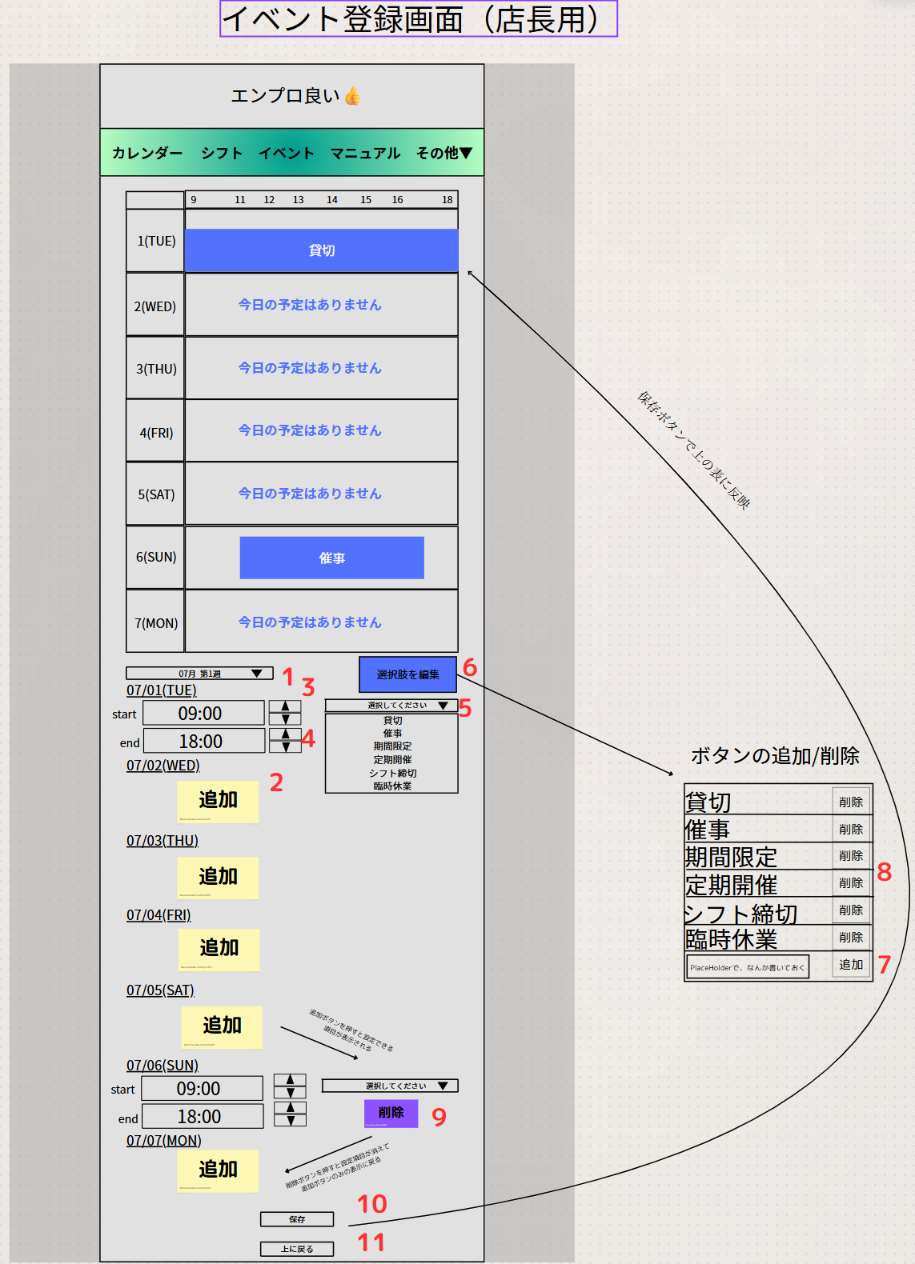
 | 画面設計

 | 機能設計
 |  | 1、週選択のプルダウン
 |  | 2、イベントの追加
 |  | 3、開始時間の選択ボタン（上、下）
 |  | 4、終了時間の選択ボタン（上、下）
 |  | 5、ボタン選択のプルダウン
 |  | 6、選択肢ボタンの編集ボタン
 |  | 7、選択肢ボタンの追加ボタン
 |  | 8、選択肢ボタンの削除ボタン
 |  | 9、削除ボタン、入力していた時間を削除して開始/終了時間の表示を閉じる。
 |  | 10、入力していた日付、時間を保存してガントチャートを表示する。
 |  | 11、画面上部に戻るボタン

 | 項目定義書

 | No |  | 物理名 | 論理名 |  | 画面型 |  | データ型(Java) | min | max | DBテーブル |  | DBカラム | 備考
 | 1 |  | SelectWeek | 週選択のボタン |  | drop down |  |  |  |  |  |  |  | 週ごとにdivで囲む。いったん全部読み込んで。不要な個所をJavaScriptでdisableすることで隠す。
 | 2 |  | AddEvent | イベント追加ボタン |  | button
 | 3 |  | StTmAdj | 開始時刻調整ボタン |  | button |  |  |  |  |  |  |  | eventテーブルに追加する
 | 4 |  | EnTmAdj | 終了時刻調整ボタン |  | button |  |  |  |  |  |  |  | 同上
 | 5 |  | ButtonSelect | ボタン選択 |  | drop down |  |  |  |  | event_button |  | button_id,button_name
 | 6 |  | ButtonEdit | ボタン編集 |  | button
 | 7 |  | AddButton | ボタン追加 |  | submit button |  |  |  |  | event_button |  | button_id,button_name
 | 8 |  | DelButton | ボタン削除 |  | button |  |  |  |  | event_button |  | button_id,button_name
 | 9 |  | DelEvent | イベント削除ボタン |  | button
 | 10 |  | SaveEvent | 保存ボタン |  | submit button |  |  |  |  |  |  |  | 追加を確定させる
 | 11 |  | GoTop | 画面上部戻りボタン |  | button |  |  |  |  |  |  |  | 利便性のため

マニュアル
外部設計書 |  |  |  |  | チーム名 |  | 落穂ひろい
 |  |  |  |  | 画面名 |  | マニュアル管理/閲覧 |  |  |  | 作成者 | 梶川 |  |  | 更新者
 |  |  |  |  | システム名 |  | エンプロ良い👍 |  |  |  | 作成日 | 2025-06-13 |  |  | 更新日
 |  |  |  |  | 備考

 | 画面設計
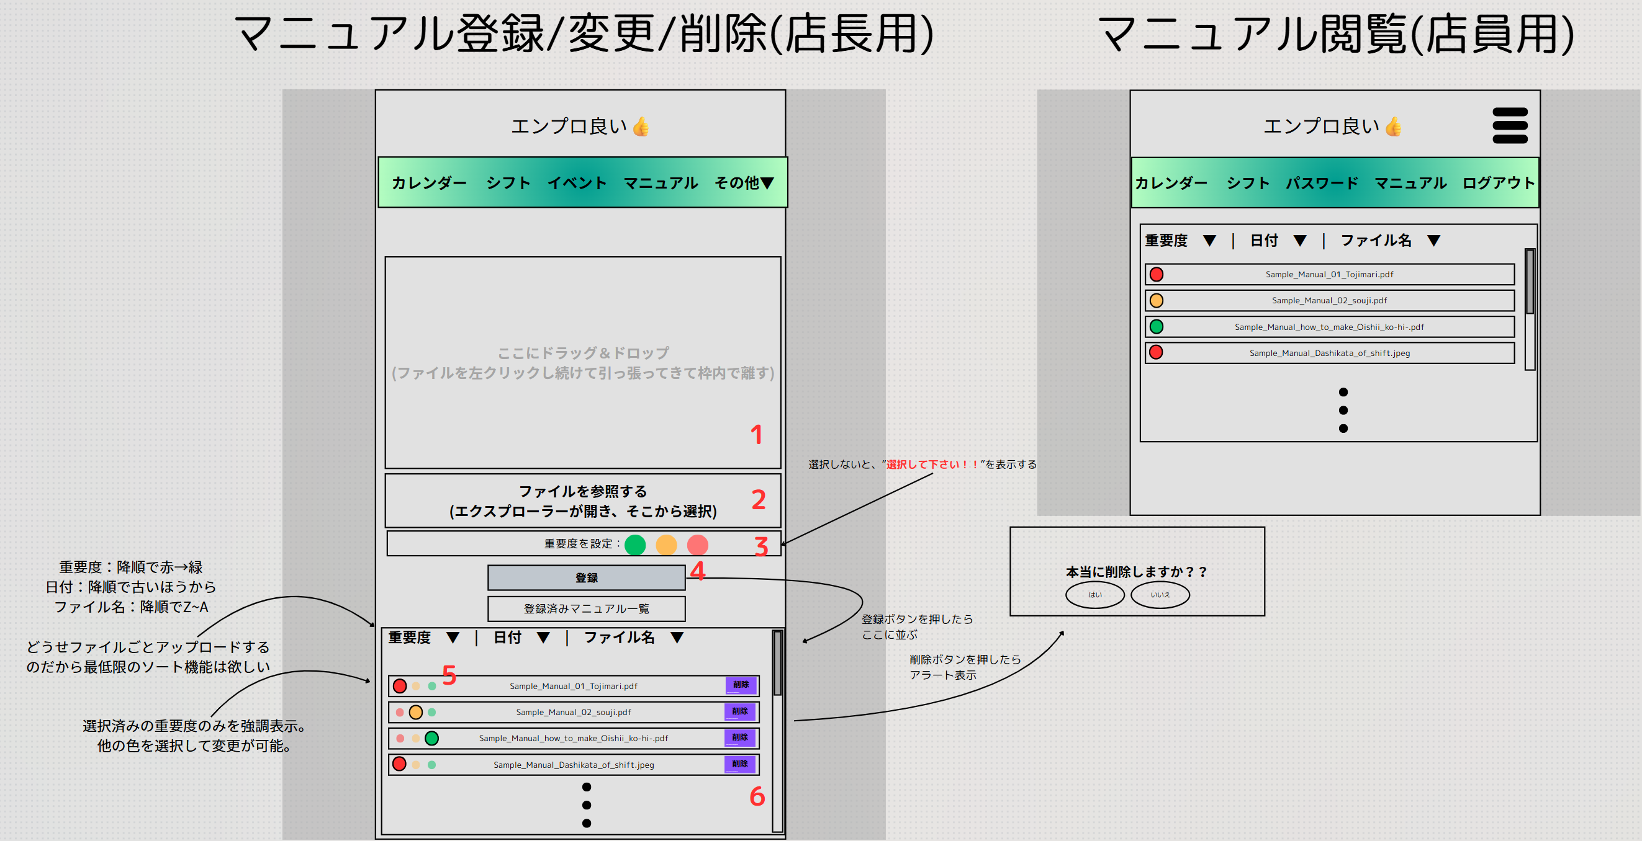

パスワード マニュアル

 | 機能設計
 |  | 1、ドラッグ＆ドロップエリア
 |  | 2、ファイル参照ボタン
 |  | 3、重要度設定ボタン
 |  | 4、登録ボタン
 |  | 5、重要度変更ボタン
 |  | 6，ファイル削除ボタン

 | 項目定義書

 | No |  | 物理名 | 論理名 |  | 画面型 |  | データ型(Java) | min | max | DBテーブル |  | DBカラム | 備考
 | 1 |  | DDArea | D＆Dエリア |  | div |  |  |  |  |  |  |  | Javaに渡す場合はテキストになる
 | 2 |  | FileRef | ファイル参照ボタン |  | div |  |  |  |  |  |  |  | Javaに渡す場合はテキストになる
 | 3 |  | ImpSet | 重要度設定ボタン |  | button |  |  |  |  | manual |  | importance
 | 4 |  | FileReg | 登録ボタン |  | submit button |  |  |  |  | manual |  | manual_file
 | 5 |  | ImpChange | 重要度変更ボタン |  | button |  |  |  |  | manual |  | importance
 | 6 |  | FileDel | ファイル削除ボタン |  | button |  |  |  |  | manual |  | manual_file

ヘッダー
外部設計書 |  |  |  |  | チーム名 |  | 落穂ひろい
 |  |  |  |  | 画面名 |  | ヘッダー/ハンバーガー |  |  |  | 作成者 | 梶川 |  |  | 更新者
 |  |  |  |  | システム名 |  | エンプロ良い👍 |  |  |  | 作成日 | 2025-06-13 |  |  | 更新日
 |  |  |  |  | 備考

 | 画面設計

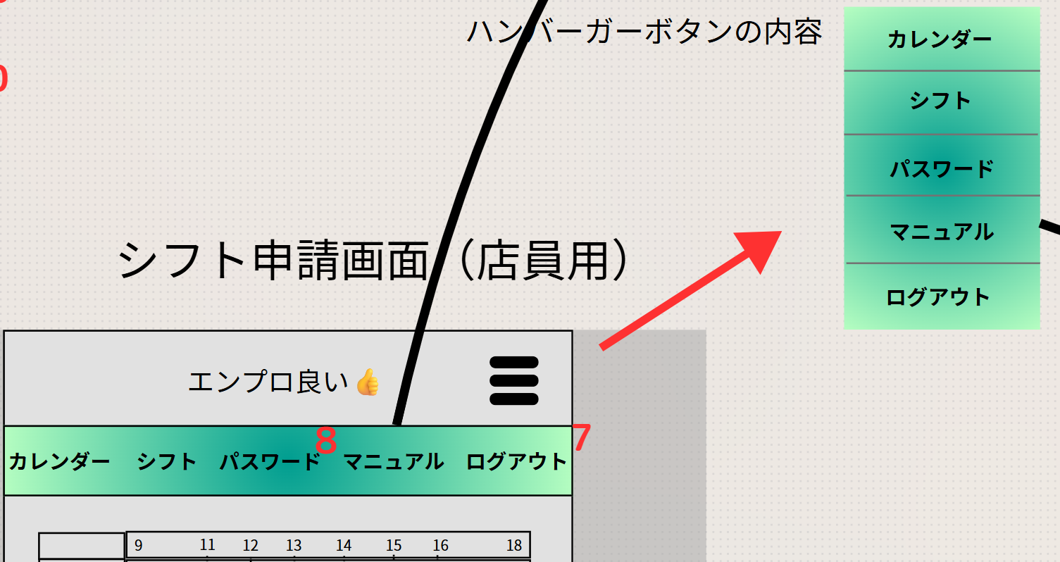

 | 機能設計
 |  | 1、カレンダー
 |  | 2、シフト
 |  | 3、イベント
 |  | 4、マニュアル
 |  | 5、その他(店長のみプルダウンで6と7を表示)
 |  | 6、ユーザー管理(店長のみ)
 |  | 7、ログアウト
 |  | 8、パスワード変更(店員のみ)

 | 項目定義書

 | No |  | 物理名 | 論理名 |  | 画面型 |  | データ型(Java) | min | max | DBテーブル |  | DBカラム | 備考
 | 1 |  | HeadCal | カレンダー |  | nav |  |  |  |  |  |  |  | スクロールしても画面上部に固定
 | 2 |  | HeadShift | シフト |  | nav |  |  |  |  |  |  |  | スクロールしても画面上部に固定
 | 3 |  | HeadEvent | イベント |  | nav |  |  |  |  |  |  |  | スクロールしても画面上部に固定
 | 4 |  | HeadManual | マニュアル |  | nav |  |  |  |  |  |  |  | スクロールしても画面上部に固定
 | 5 |  | HeadOther | その他 |  | nav |  |  |  |  |  |  |  | スクロールしても画面上部に固定
 | 6 |  | HeadUserEdit | ユーザー管理 |  | nav |  |  |  |  |  |  |  | スクロールしても画面上部に固定
 | 7 |  | HeadLO | ログアウト |  | nav |  |  |  |  |  |  |  | スクロールしても画面上部に固定
 | 8 |  | HeadPW | パスワード変更 |  | nav |  |  |  |  |  |  |  | スクロールしても画面上部に固定

